Titel
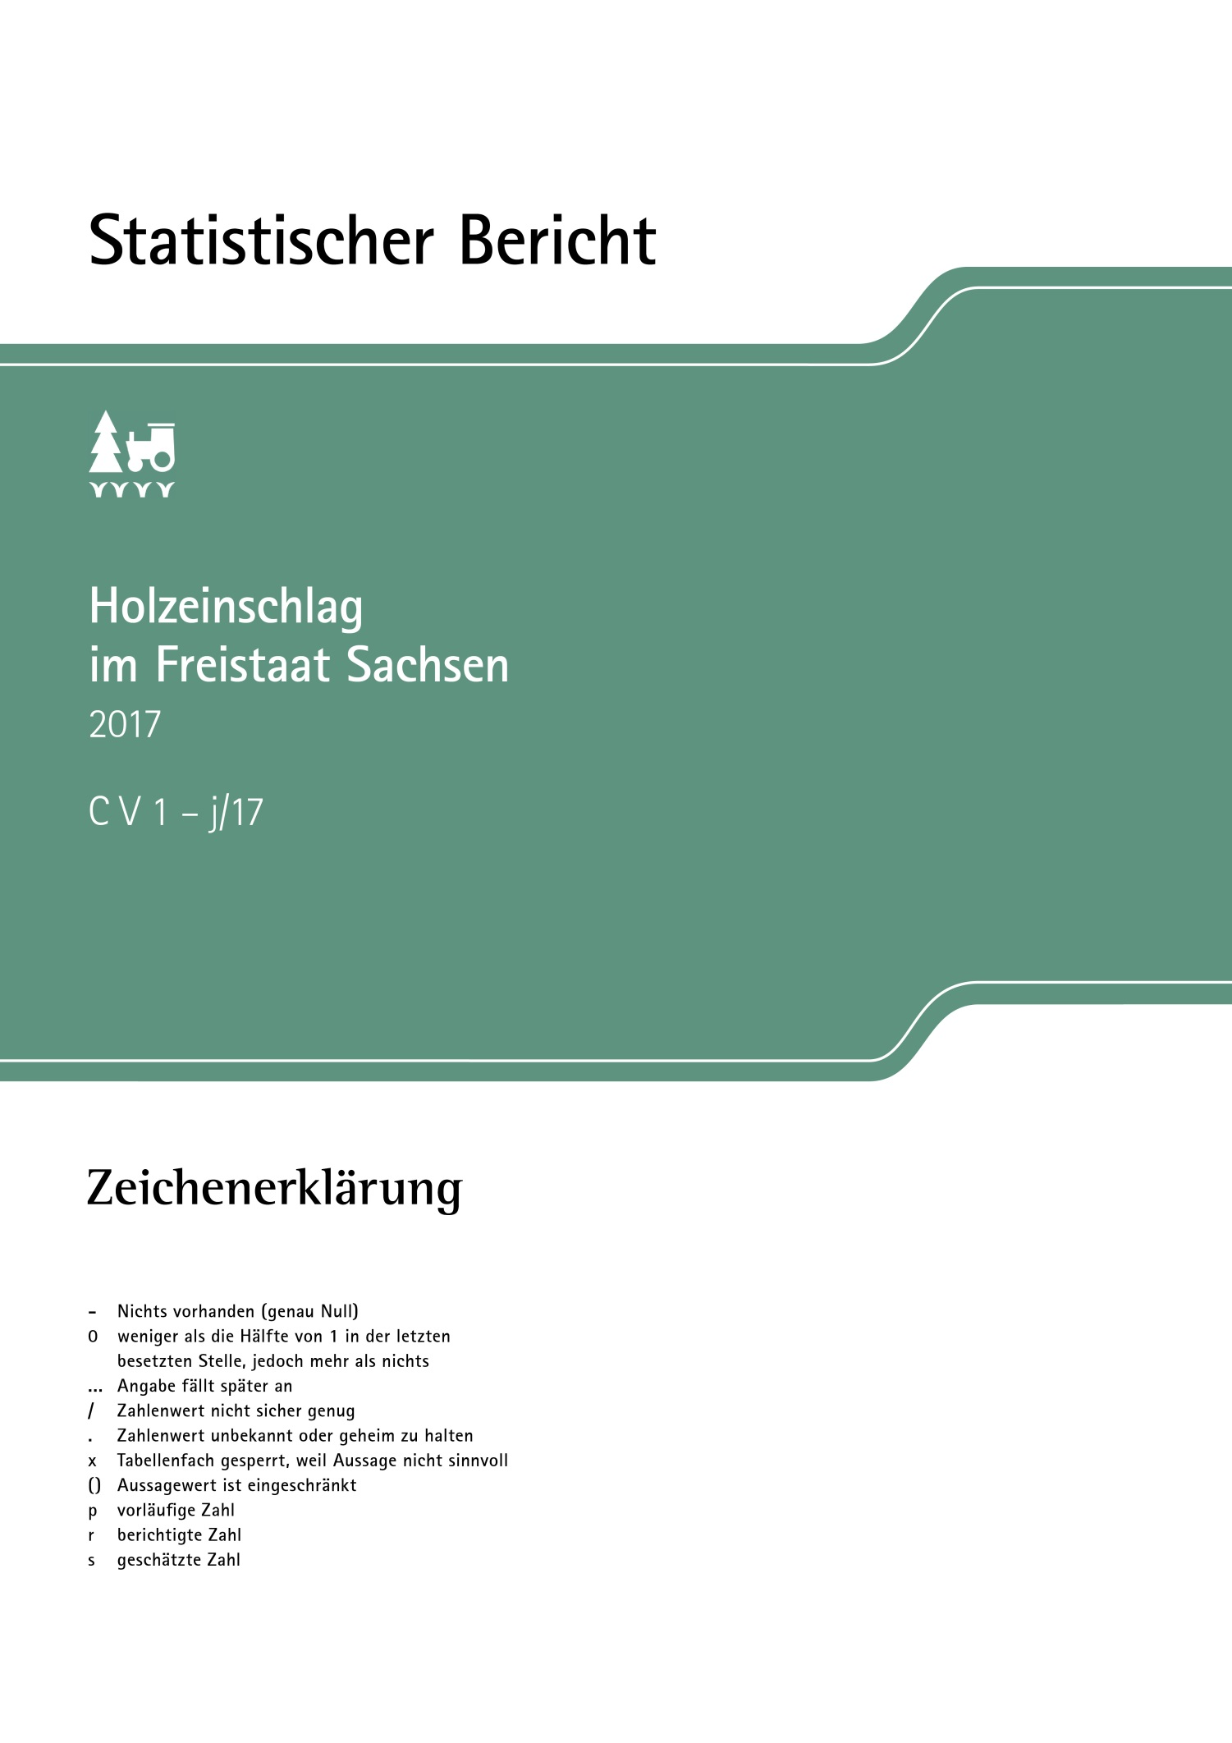
Inhalt
Impressum

Impressum
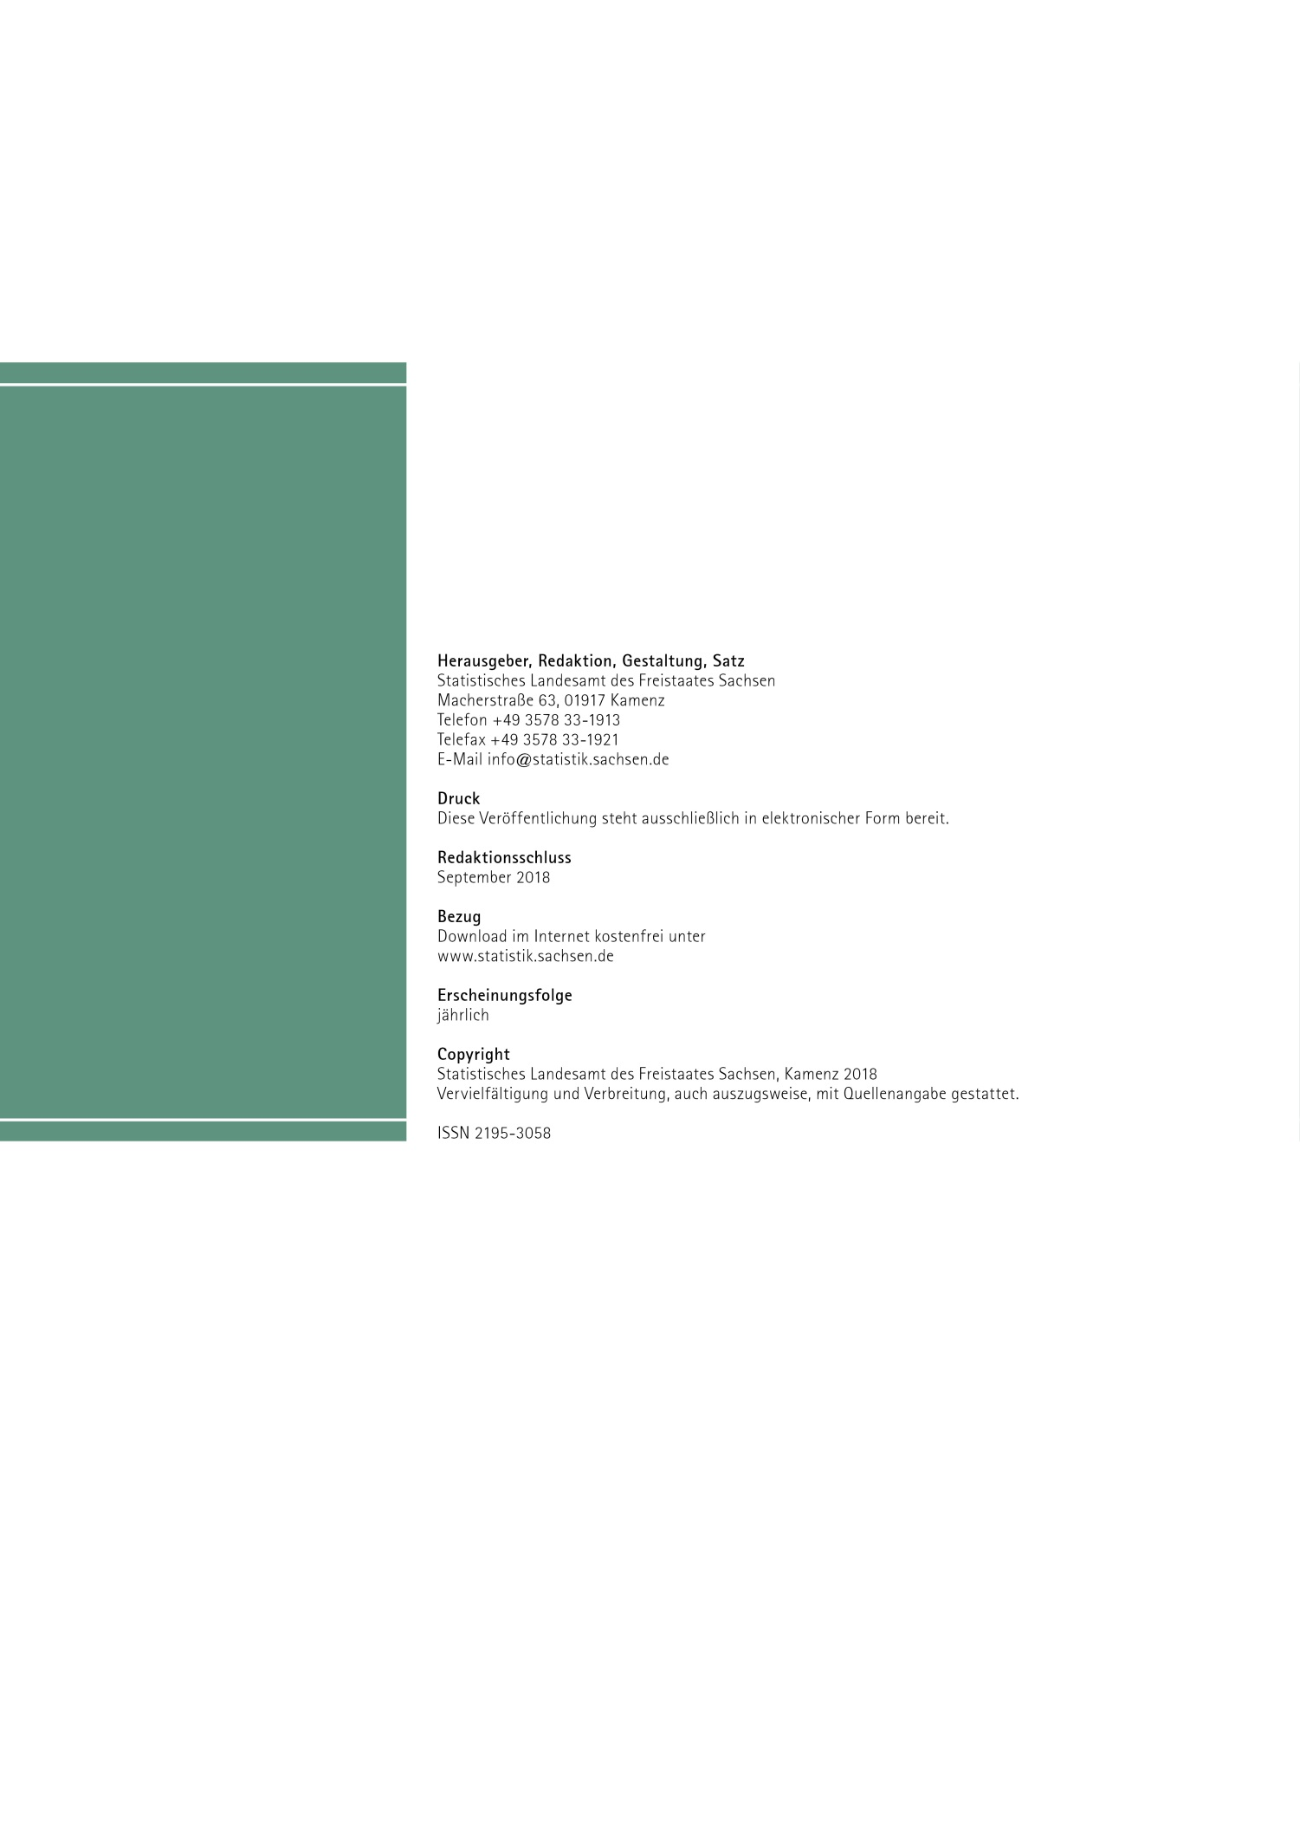
Inhalt

Vorbemerkung
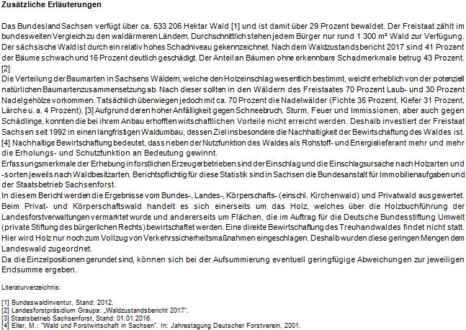
Inhalt

Qualitätsbericht - Erhebung in forstlichen Erzeugerbetrieben - Holzeinschlagsstatistik

URL:
https://www.destatis.de/DE/Publikationen/Qualitaetsberichte/LandForstwirtschaft/Holzeinschlagsstatistik.pdf?__blob=publicationFile
Stand: 06.04.2018

T 1
Inhalt

1. Holzeinschlag 2014 bis 2017 nach Waldbesitz- und Holzarten (in m³)

Zeile
Holzartengruppen
Holzsorten
Zeile
Holzartengruppen
Holzsorten
Holzartengruppen
Holzsorten
Zeile
Holzartengruppen
Holzsorten
Zeile
Holzartengruppen
Holzsorten
Holzartengruppen
Holzsorten
Zeile
Holzartengruppen
Holzsorten
Zeile
Holzartengruppen
Holzsorten
Holzartengruppen
Holzsorten
Zeile
Zeile
Zeile
Zeile
Holzartengruppen
Holzsorten
Zeile
Holzartengruppen
Holzsorten
Holzartengruppen
Holzsorten
Zeile
Holzartengruppen
Holzsorten
Zeile
Holzartengruppen
Holzsorten
Holzartengruppen
Holzsorten
Zeile
Holzartengruppen
Holzsorten
Zeile
Holzartengruppen
Holzsorten
Holzartengruppen
Holzsorten
Zeile
Zeile
Zeile
Zeile
Holzartengruppen
Holzsorten
Zeile
Holzartengruppen
Holzsorten
Holzartengruppen
Holzsorten
Zeile
Holzartengruppen
Holzsorten
Zeile
Holzartengruppen
Holzsorten
Holzartengruppen
Holzsorten
Zeile
Holzartengruppen
Holzsorten
Zeile
Holzartengruppen
Holzsorten
Holzartengruppen
Holzsorten
Zeile
Zeile
Zeile
Zeile
Holzartengruppen
Holzsorten
Zeile
Holzartengruppen
Holzsorten
Holzartengruppen
Holzsorten
Zeile
Holzartengruppen
Holzsorten
Zeile
Holzartengruppen
Holzsorten
Holzartengruppen
Holzsorten
Zeile
Holzartengruppen
Holzsorten
Zeile
Holzartengruppen
Holzsorten
Holzartengruppen
Holzsorten
Zeile
Zeile
Zeile
Jahr | Insgesamt | Eiche, Roteiche | Buche und sonstiges Laubholz | Fichte, Tanne, Douglasie und sonstiges Nadelholz | Kiefer, Lärche
 | Bundeswald
2014 | 62,039 | 265 | 1,911 | 8,146 | 51,717
2015 | 64,164 | 86 | 2,642 | 8,378 | 53,058
2016 | 64,473 | 57 | 3,214 | 7,998 | 53,204
2017 | 59,023 | 78 | 1,665 | 9,902 | 47,378
 | Landeswald
2014 | 1,104,962 | 26,797 | 116,575 | 755,246 | 206,344
2015 | 1,108,438 | 30,702 | 114,368 | 771,675 | 191,693
2016 | 1,185,118 | 31,739 | 100,391 | 881,374 | 171,614
2017 | 1,230,802 | 25,904 | 102,081 | 884,409 | 218,408
 | Körperschaftswald
2014 | 105,796 | 3,493 | 17,504 | 65,273 | 19,526
2015 | 107,959 | 4,879 | 18,115 | 64,452 | 20,513
2016 | 111,168 | 3,968 | 12,523 | 77,486 | 17,191
2017 | 94,748 | 1,276 | 8,574 | 62,900 | 21,998
 | Privatwald
2014 | 123,680 | 1,805 | 10,125 | 42,068 | 69,682
2015 | 113,100 | 2,326 | 9,239 | 31,270 | 70,265
2016 | 115,204 | 2,701 | 7,667 | 31,809 | 73,027
2017 | 104,922 | 1,883 | 5,976 | 41,891 | 55,172
 | Insgesamt
2014 | 1,396,477 | 32,360 | 146,115 | 870,733 | 347,269
2015 | 1,393,661 | 37,993 | 144,364 | 875,775 | 335,529
2016 | 1,475,963 | 38,465 | 123,795 | 998,667 | 315,036
2017 | 1,489,495 | 29,141 | 118,296 | 999,102 | 342,956

T 2
Inhalt

2. Holzeinschlag 2017 nach Waldbesitzarten sowie Holzarten und -sorten (in m³)

Holzartengruppen
Holzsorten
Holzartengruppen
Holzsorten
Holzartengruppen
Holzsorten
Zeile
Zeile
Zeile
Zeile
Zeile
Zeile
Holzart Holzsorte | Insgesamt | Bundeswald | Landeswald | Körperschafts- wald | Privatwald
Eiche, Roteiche
Stammholz, Stangen, Schwellen | 6,863 | 13 | 5,688 | 240 | 922
Industrieholz | 16,873 | 58 | 15,746 | 310 | 759
Energieholz | 1,981 | 0 | 1,437 | 350 | 194
nicht verwertetes Holz | 3,424 | 7 | 3,033 | 376 | 8
Zusammen | 29,141 | 78 | 25,904 | 1,276 | 1,883
Buche und sonstiges Laubholz
Rotbuche: Stammholz, Stangen, Schwellen | 12,653 | 241 | 12,283 | 38 | 91
Buntlaubholz: Stammholz, Stangen | 8,797 | 71 | 7,329 | 519 | 878
Industrieholz | 70,480 | 696 | 62,405 | 3,604 | 3,775
Energieholz | 15,313 | 506 | 10,449 | 3,139 | 1,219
nicht verwertetes Holz | 11,053 | 151 | 9,615 | 1,274 | 13
Zusammen | 118,296 | 1,665 | 102,081 | 8,574 | 5,976

Fichte, Tanne, Douglasie und
sonstiges Nadelholz
Stammholz, Stangen, Schwellen | 786,493 | 6,794 | 704,258 | 43,217 | 32,224
Industrieholz | 156,269 | 2,284 | 136,183 | 9,761 | 8,041
Energieholz | 23,854 | 353 | 18,486 | 3,907 | 1,108
nicht verwertetes Holz | 32,486 | 471 | 25,482 | 6,015 | 518
Zusammen | 999,102 | 9,902 | 884,409 | 62,900 | 41,891

Kiefer, Lärche
Stammholz, Stangen, Schwellen | 217,019 | 25,248 | 141,473 | 14,049 | 36,249
Industrieholz | 105,623 | 17,757 | 64,737 | 6,246 | 16,883
Energieholz | 9,786 | 2,117 | 5,482 | 1,068 | 1,119
nicht verwertetes Holz | 10,528 | 2,256 | 6,716 | 635 | 921
Zusammen | 342,956 | 47,378 | 218,408 | 21,998 | 55,172

Insgesamt | 1,489,495 | 59,023 | 1,230,802 | 94,748 | 104,922

T 5
Inhalt

5. Holzeinschlag 1999 bis 2017 (in m³)

Zeile
Holzartengruppen
Holzsorten
Zeile
Holzartengruppen
Holzsorten
Holzartengruppen
Holzsorten
Zeile
Holzartengruppen
Holzsorten
Zeile
Holzartengruppen
Holzsorten
Holzartengruppen
Holzsorten
Zeile
Holzartengruppen
Holzsorten
Zeile
Holzartengruppen
Holzsorten
Holzartengruppen
Holzsorten
Zeile
Zeile
Zeile
Zeile
Holzartengruppen
Holzsorten
Zeile
Holzartengruppen
Holzsorten
Holzartengruppen
Holzsorten
Zeile
Holzartengruppen
Holzsorten
Zeile
Holzartengruppen
Holzsorten
Holzartengruppen
Holzsorten
Zeile
Holzartengruppen
Holzsorten
Zeile
Holzartengruppen
Holzsorten
Holzartengruppen
Holzsorten
Zeile
Zeile
Zeile
Zeile
Holzartengruppen
Holzsorten
Zeile
Holzartengruppen
Holzsorten
Holzartengruppen
Holzsorten
Zeile
Holzartengruppen
Holzsorten
Zeile
Holzartengruppen
Holzsorten
Holzartengruppen
Holzsorten
Zeile
Holzartengruppen
Holzsorten
Zeile
Holzartengruppen
Holzsorten
Holzartengruppen
Holzsorten
Zeile
Zeile
Zeile
Jahr | Insgesamt | Eiche, Roteiche | Buche und sonstiges Laubholz | Fichte, Tanne, Douglasie und sonstiges Nadelholz | Kiefer, Lärche
 | Insgesamt
19991) | 941,072 | 10,759 | 78,156 | 613,568 | 238,589
20001) | 834,128 | 13,307 | 77,315 | 473,953 | 269,553
20011) | 961,104 | 16,103 | 107,346 | 581,384 | 256,271
2002 | 1,147,866 | 18,797 | 113,635 | 745,278 | 270,156
2003 | 1,243,724 | 21,804 | 139,555 | 800,165 | 282,200
2004 | 1,321,259 | 21,529 | 135,357 | 861,147 | 303,227
2005 | 1,441,678 | 20,539 | 129,900 | 988,380 | 302,859
2006 | 1,284,528 | 18,716 | 113,854 | 882,451 | 269,507
2007 | 1,716,331 | 13,590 | 66,579 | 1,372,320 | 263,842
2008 | 960,424 | 13,497 | 106,205 | 618,964 | 221,758
2009 | 1,123,543 | 15,011 | 119,333 | 753,958 | 235,241
2010 | 1,186,289 | 18,335 | 115,103 | 738,806 | 314,045
2011 | 1,309,552 | 18,811 | 138,646 | 848,838 | 303,257
2012 | 1,262,403 | 20,895 | 148,527 | 766,291 | 326,690
2013 | 1,319,499 | 30,837 | 129,474 | 836,890 | 322,298
2014 | 1,396,477 | 32,360 | 146,115 | 870,733 | 347,269
2015 | 1,393,661 | 37,993 | 144,364 | 875,775 | 335,529
2016 | 1,475,963 | 38,465 | 123,795 | 998,667 | 315,036
2017 | 1,489,495 | 29,141 | 118,296 | 999,102 | 342,956
 | darunter durch Schäden verursachter Holzeinschlag
19991) | 62,616 | 293 | 3,468 | 53,661 | 5,194
20001) | 59,105 | 339 | 1,984 | 53,809 | 2,973
20011) | 30,645 | 540 | 4,156 | 23,431 | 2,518
2002 | 110,384 | 655 | 2,466 | 99,209 | 8,053
2003 | 136,575 | 889 | 4,599 | 111,948 | 19,139
2004 | 87,300 | 356 | 1,958 | 78,722 | 6,264
2005 | 280,307 | 431 | 4,751 | 269,655 | 5,471
2006 | 336,615 | 1,162 | 5,186 | 322,107 | 8,161
2007 | 1,270,339 | 1,026 | 11,927 | 1,118,956 | 138,431
2008 | 255,234 | 549 | 4,433 | 226,918 | 23,334
2009 | 100,174 | 491 | 2,474 | 92,954 | 4,256
2010 | 317,527 | 6,222 | 19,173 | 123,463 | 168,669
2011 | 194,453 | 175 | 4,207 | 169,252 | 20,819
2012 | 69,716 | 1,218 | 8,505 | 41,519 | 18,474
2013 | 216,711 | 1,764 | 12,767 | 138,229 | 63,951
2014 | 92,069 | 549 | 2,874 | 70,920 | 17,726
2015 | 103,641 | 729 | 3,989 | 77,293 | 21,630
2016 | 109,843 | 697 | 3,775 | 85,261 | 20,110
2017 | 149,406 | 1,289 | 4,180 | 106,822 | 37,115

_____
1) Ohne Privatwald.

